Solicitud gráfica
 | Asignatura: | Matemáticas |  |  | Fecha:
 | Grado: | 3
 | Título del tema: | Números hasta de seis cifras |  |  | ¿Cuaderno de estudio o recurso? | Recurso
 | Editor: | Andrea Constanza Perdomo Pedraza |  |  | Motor del recurso | M101

 | Código guión o recurso: | MA_03_02_CO_REC200 | ← Para determinar este código, visite la hoja de Ayuda
 |  |  |  |  | ESPECIFICACIÓN DE ARCHIVOS A ENTREGAR
Núm. | Archivo Shutterstock o ruta en web | Imagen para: | Tipo | Formato | Nombre imagen SMALL | Tamaño imagen SMALL | Nombre imagen ZOOM | Tamaño imagen ZOOM | Descripción | Observaciones
IMG01 | 151187450 | Recurso M101 | Ilustración | Horizontal | MA_03_02_CO_REC200_IMG01.png | 286 x 286 px |  |  | Los colores de las camisetas deben ser los de la imagen, pues se usan en la actividad. | 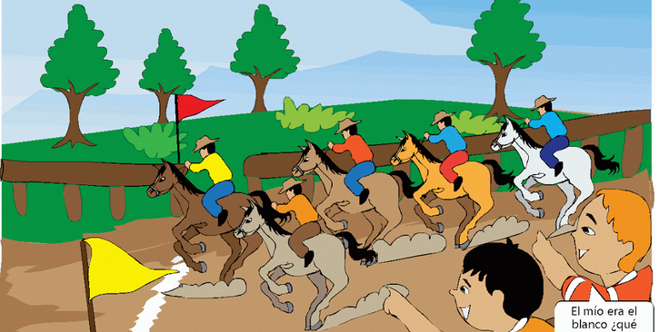
IMG02 | 109248173 Ver indicaciones en la ultima columna | Recurso M101 | Ilustración | Horizontal | MA_03_02_CO_REC200_IMG02.png | 286 x 286 px |  |  | Se debe eliminar el número que tiene cada carro en la parte superior. | 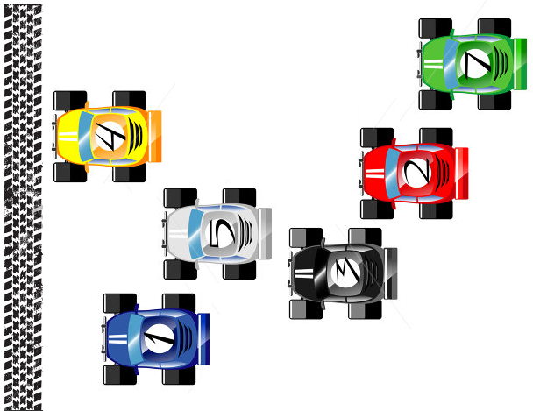
Lina Juan Carlos Ana Sara Sofía Pedro Luis Carla Jaime Saúl Luz Oscar Marcos Alba Diego
IMG03 | 183259670 Ver indicaciones en la última columna | Recurso M101 | Ilustración | Horizontal | MA_03_02_CO_REC200_IMG03.png | 286 x 286 px |  |  | Se les debe poner los monbres a los personajes

